岚图HUD_IIC交互协议
序列 | 分类 | 功能 | 帧头 标识位 | 消息头 |  |  |  | 消息体 | 校验码 | 信息释义 | 备注
 |  |  |  | 消息体 长度 | 命令 ID | 消息 流水号 | 消息 属性 | 消息体 | CRC16
 |  |  | U32 | U16 | U16 | U16 | U8 | 不定长 | U16
1 | 与工程模式不重合指令 | 下线标定初始化 | 0x544F4144 | 0x0001 | 0x0001 | 2 Bytes | 0x00 | 1 Byte | 2 Bytes | 1 Byte 预留 0x00
 |  | 设备应答 | 0x41485544 | 0x0001 | 0x0001 | 2 Bytes | 0x00 | 1 Byte | 2 Bytes | 1 Byte反馈结果 0 - SUCCES, 1 - FAIL
2 |  | 下线标定初始化结果查询 | 0x544F4144 | 0x0001 | 0x0002 | 2 Bytes | 0x00 | 1 Byte | 2 Bytes | 1 Byte 预留 0x00
 |  | 设备应答 | 0x41485544 | 0x0001 | 0x0002 | 2 Bytes | 0x00 | 1 Byte | 2 Bytes | 1 Byte 0x00 初始化成功 0x01 等待初始化结束 0x02 初始化失败
3 |  | HUD打开/关闭 | 0x544F4144 | 0x0001 | 0x0003 | 2 Bytes | 0x00 | 1 Byte | 2 Bytes | 1 Byte 0x00 hud打开，其余为hud关闭
 |  | 设备应答 | 0x41485544 | 0x0002 | 0x0003 | 2 Bytes | 0x00 | 2 Bytes | 2 Bytes | 1 Byte hud开关状态 1 Byte 操作结果 0 - SUCCES, 1 - FAIL
4 |  | 自适应亮度调节开关 | 0x544F4144 | 0x0001 | 0x0004 | 2 Bytes | 0x00 | 1 Byte | 2 Bytes | 1 Byte 0 自适应亮度开 1 自适应亮度关
 |  | 设备应答 | 0x41485544 | 0x0002 | 0x0004 | 2 Bytes | 0x00 | 2 Bytes | 2 Bytes | 1 Byte 自适应亮度开关状态 1 Byte 操作结果 0 - SUCCES, 1 - FAIL
5 |  | 光照强度下发命令 | 0x544F4144 | 0x0008 | 0x0005 | 2 Bytes | 0x00 | 8 Bytes | 2 Bytes | 2 Bytes FW前向光 2 Bytes IR可见光 2 Bytes AMB红外光 2 Bytes HUD前向光 数据未获得时填充0xFFFF
 |  | 设备应答 | 0x41485544 | 0x0001 | 0x0005 | 2 Bytes | 0x00 | 1 Byte | 2 Bytes | 1 Byte反馈结果 0 - SUCCES, 1 - FAIL
6 |  | 自适应高度调节开关 | 0x544F4144 | 0x0001 | 0x0006 | 2 Bytes | 0x00 | 1 Byte | 2 Bytes | 1 Byte 0 自适应高度开 1 自适应高度关
 |  | 设备应答 | 0x41485544 | 0x0002 | 0x0006 | 2 Bytes | 0x00 | 2 Bytes | 2 Bytes | 1 Byte 自适应高度开关状态 1 Byte 操作结果 0 - SUCCES, 1 - FAIL
7 |  | 请求设备重启 | 0x544F4144 | 0x0001 | 0x0007 | 2 Bytes | 0x00 | 1 Byte | 2 Bytes | 1 Byte 预留 0x00
 |  | 设备应答 | 0x41485544 | 0x0001 | 0x0007 | 2 Bytes | 0x00 | 1 Byte | 2 Bytes | 消息体 1 Byte反馈结果 0 - SUCCES 1 - FAIL
8 |  | 高度/亮度档位查询 | 0x544F4144 | 0x0001 | 0x0008 | 2 Bytes | 0x00 | 1 Byte | 2 Bytes | 1 Byte 0x00 查询当前高度档位 0x01查询当前亮度档位
 |  | 设备应答 | 0x41485544 | 0x0002 | 0x0008 | 2 Bytes | 0x00 | 2 Bytes | 2 Bytes | 1 Byte 当前档位 1 Byte 操作结果 0 - SUCCES 1 - FAIL
9 |  | ARHUD心跳 | 0x544F4144 | 0x0001 | 0x0009 | 2 Bytes | 0x00 | 1 Byte | 2 Bytes | 1 Byte ig on/off 0x00 打开（H53A的HUD收到此消息，将畸变输入配置改为4.1屏参） 0x01 关闭 0x30 打开（H53A的HUD收到此消息，将畸变输入配置改为3.1屏参） | 电源状态需要周期发送，否则hud因为某些原因重启后无法获取电源状态 | H37A_SWA.0.18/H37B-8295_SWB.0.06 Byte0~Byte1：故障信息，每个bit一个故障（共16bit，未用上则预留）0是正常，1是故障 Byte0-Bit 0: 过热保护 Byte0-Bit 1: LED芯片故障脚故障 Byte0-Bit 2: 电机芯片故障脚故障 Byte0-Bit 3: 电池欠压故障，低于8V Byte0-Bit 4: 电池过压故障，高于16.5V Byte2：开关信息 Byte2-Bit 0: 刚上电时限位开关状态（1：触发，0：未触发） Byte2-Bit 4: 实时限位开关状态（1：触发，0：未触发） Byte2-Bit 5: 步进电机当前采取的PPS（H37:0-350PPS，1-200PPS） Byte2-Bit 6: 解串lock脚状态(1:正常拉高，0：拉低未连接) Byte3：显示状态机(畸变芯片 + Lcd) bit7~bit4：lcd状态机 、等待初始化 、正常运作 、故障恢复 bit3~bit0：畸变芯片状态机 、等待初始化 、切换内外时钟 、清除故障 、等待时钟锁住 、正常运行 、故障恢复 Byte4： HUD开关状态 0开1关 Byte5： 自适应高度开关 0开1关 Byte6： 自适应亮度开关 0开1关 Byte7： led温度（偏差+50） Byte8： LCD温度（偏差+50） Byte9： 整车电源工作模式，0激活 1非激活 Byte10-Byte11：PWM 高在前 Byte12-Byte13：电机绝对步数 高在前 Byte14-Byte15：电机归零回转步数 Byte16-Byte17：低温零位补偿偏差值,bit14为正负位，1代表负值 Byte18-Byte19：解串Lock拉低丢失计数 Byte20-Byte23：畸变芯片错误寄存器值打印(V42：0x9006，0x9008) Byte24-Byte25：背光芯片0x0E寄存器 Byte26-Byte27：背光芯片0x10寄存器 Byte28-Byte29：背光芯片0x12寄存器 | H56C-8295_SWA.0.11~SWA.0.12 Byte0~Byte1：故障信息，每个bit一个故障（共16bit，未用上则预留）0是正常，1是故障 Byte0-Bit 0: 过热保护 Byte0-Bit 1: LED芯片故障脚故障 Byte0-Bit 2: 电机芯片故障脚故障 Byte0-Bit 3: 电池欠压故障，低于8V Byte0-Bit 4: 电池过压故障，高于16.5V Byte1-Bit 1: 不归零HUD标记（对结构异响件,有此标记100次不归零） Byte2-Byte3：hud下电次数,高在前-（仅SWA.0.12版本有此信息） Byte4： HUD开关状态 0开1关 Byte5： 自适应高度开关 0开1关 Byte6： 自适应亮度开关 0开1关 Byte7： led温度（偏差+50） Byte8： LCD温度（偏差+50） Byte9： 整车电源工作模式，0激活 1非激活 Byte10-Byte11：PWM 高在前 Byte12-Byte13：电机绝对步数 高在前 Byte14：HUD唤醒硬线状态 | H56C-HM_SWA.0.05~SWA.0.06 Byte0~Byte1：故障信息，每个bit一个故障（共16bit，未用上则预留）0是正常，1是故障 Byte0-Bit 0: 过热保护 Byte0-Bit 1: LED芯片故障脚故障 Byte0-Bit 2: 电机芯片故障脚故障 Byte0-Bit 3: 电池欠压故障，低于8V Byte0-Bit 4: 电池过压故障，高于16.5V Byte1-Bit 1: 不归零HUD标记（对结构异响件,有此标记100次不归零）-（仅SWA.0.06版本有此信息） Byte2-Byte3：hud下电次数,高在前-（仅SWA.0.06版本有此信息） Byte4： HUD开关状态 0开1关 Byte5： 自适应高度开关 0开1关 Byte6： 自适应亮度开关 0开1关 Byte7： led温度（偏差+50） Byte8： LCD温度（偏差+50） Byte9： 整车电源工作模式，0激活 1非激活 Byte10-Byte11：PWM 高在前 Byte12-Byte13：电机绝对步数 高在前 Byte14：HUD唤醒硬线状态 Byte15-Byte16：I2C-Busy引起复位计数 Byte17-Byte20：MCU复位原因 | H56C-8295_SWA.0.13或H56C-HM_SWA.0.07 Byte0~Byte1：故障信息，0是正常，1是故障 Byte0-bit 0: 过热保护 Byte0-bit 1: LED芯片故障脚故障 Byte0-bit 2: 电机芯片故障脚故障 Byte0-bit 3: 电池欠压故障，低于8V Byte0-bit 4: 电池过压故障，高于16.5V Byte0-bit 5: TFT屏故障脚故障(友达屏支持) Byte0-bit 6: 解串lcok脚状态(1:正常拉高，0：拉低未连接) Byte2:状态信息/控制信号状态信息 bit0: 刚上电时限位开关状态（1：触发，0：未触发） bit1: 不归零HUD标记（对结构异响件,有此标记100次不归零） bit2: 实时限位开关状态（1：触发，0：未触发） bit3: KL15信号(硬线信号状态) bit4: 步进电机当前采取的PPS(1: 默认PPS，0：低温PPS) Byte3: 当前PCB硬件版本 bit0-bit3: TFT屏版本信息 0: TFT为京瓷屏 1: TFT为友达屏 Byte4： 开关状态 0x00，hud打开，其余为hud关闭 Byte5： 自适应高度开关 0开1关 Byte6： 自适应亮度开关 0开1关 Byte7：LED温度（偏差+50） Byte8：TFT温度（偏差+50） Byte9：整车电源工作模式，0激活 1非激活 Byte10-Byte11： PWM 高在前 Byte12-Byte13： 电机绝对步数 高在前 Byte14~Byte15：电机归零回转步数（重新上电为上次掉电归零步数），高在前 Byte16：档位信息 bit7~bit4：当前亮度档位 bit3~bit0：当前高度档位 Byte17: 显示状态机（畸变芯片+lcd） bit7~bit4：lcd状态机 、0-初始化状态，等待视频流输入 、1-等待视频稳定超过200ms状态 、2-正常运行状态 bit3~bit0：畸变芯片状态机 、0-空闲状态，做畸变芯片诊断工作 、1-触发畸变生效 、2-触发畸变清除 、3-触发进入测试图 、4-触发退出测试图 Byte18~Byte19：解串Lock拉低丢失计数，高在前 Byte20~Byte21：I2C-Busy引起复位计数，高在前 Byte22~Byte23：畸变芯片错误寄存器值（V40-0xF0） Byte24~Byte26：屏故障信息1(p0-34h,p0-37h,p0-39h)友达屏 Byte27：预留 Byte28: MCU复位原因 Byte29：HUD下电次数 | H53B-8295 Byte0~Byte1：故障信息，0是正常，1是故障 Byte0-bit 0: 过热保护 Byte0-bit 1: LED芯片故障脚故障 Byte0-bit 2: 电机芯片故障脚故障 Byte0-bit 3: 电池欠压故障，低于8V Byte0-bit 4: 电池过压故障，高于16.5V Byte0-bit 5: TFT屏故障脚故障(友达屏支持) Byte0-bit 6: 阳光倒灌报警 Byte0-bit 7: 阳光传感器未连接 Byte1-bit 0: LED灯板未连接 Byte1-bit 1: TFT未连接 Byte2:状态信息/控制信号状态信息 bit0: 刚上电时限位开关状态（1：触发，0：未触发） bit1: 预留 bit2: 实时限位开关状态（1：触发，0：未触发） bit3: 预留 bit4: 步进电机当前采取的PPS(1: 默认PPS，0：低温PPS) Byte3: 当前PCB硬件版本 bit0-bit3: TFT屏版本信息 0: TFT为京瓷屏 1: TFT为友达屏 Byte4： 开关状态 0x00，hud打开，其余为hud关闭 Byte5： 自适应高度开关 0开1关 Byte6： 自适应亮度开关 0开1关 Byte7：LED温度（偏差+50） Byte8：TFT温度（偏差+50） Byte9： 整车电源工作模式（0：激活-输入屏参4.1寸，0x30:激活-输入屏参3.1寸，1：未激活） Byte10~Byte11： PWM 高在前 Byte12~Byte13： 电机绝对步数 高在前 /*****************************可变信息区域-Start*****************************/ Byte14~Byte15:可变信息标记，高位在前 Byte14~Byte15：0x2222 Byte16~Byte17: 低温零位补偿偏差值,bit14为正负位，1代表负值 Byte18：畸变芯片处理次数打印 Byte19：lcd复位次数 Byte20~Byte21：背光supply故障寄存器 Byte22~Byte23：背光boost故障寄存器 Byte24~Byte25：背光status故障寄存器 Byte26：背光芯片配置失败标记 Byte14~Byte15：0x3333 Byte16~Byte19: MCU复位原因 Byte20~Byte22: 阳光传感器和(两个传感器加起来最大读值)-H53B（超过7900就会触发防阳光倒灌策略） Byte23~Byte26：预留 Byte14~Byte15：0x4444 Byte16: TFT通讯失败标记 Byte17~Byte20: TFT故障寄存器值（友达屏，p0-34h,p0-37h,p0-39h,p0-3ah实际值打印） Byte21~Byte26：预留 Byte14~Byte15：其他值---电机归零回转步数（重新上电为上次掉电归零步数） Byte16：档位信息 bit7~bit4：当前亮度档位 bit3~bit0：当前高度档位 Byte17: 显示状态机（畸变芯片+lcd） bit7~bit4：lcd状态机 、0-lcd关闭 、1-等待视频流 、2-正常运行 、3-故障恢复 bit3~bit0：畸变芯片状态机 、0-测试模式 、1-初始化状态 、2-等待视频流输入 、3-等待输入时钟锁住 、4-正常运行中 、5-等待回复中 Byte18~Byte19：解串Lock拉低丢失计数，高在前 Byte20~Byte21：预留 Byte22~Byte23：畸变芯片错误寄存器值（V42-0x9006） Byte24~Byte26：屏故障信息1(p0-34h,p0-37h,p0-39h)友达屏 /*****************************可变信息区域-End*****************************/ Byte27~Byte28：硬件MCU类型 0x
 |  | 设备应答 | 0x41485544 | 0x001E | 0x0009 | 2 Bytes | 0x00 | 30 Bytes | 2 Bytes | Byte0~Byte1：故障信息，每个bit一个故障（共16bit，未用上则预留）0是正常，1是故障 Byte0-Bit 0: 过热保护 Byte0-Bit 1: LED芯片故障脚故障 Byte0-Bit 2: 电机芯片故障脚故障 Byte0-Bit 3: 电池过压故障，低于8V Byte0-Bit 4: 电池欠压故障，高于16.5V Byte2：开关信息 Byte2-Bit 0: 刚上电时限位开关状态（1：触发，0：未触发） Byte2-Bit 4: 实时限位开关状态（1：触发，0：未触发） Byte2-Bit 5: 步进电机当前采取的PPS（H37:0-350PPS，1-200PPS） Byte2-Bit 6: KL15信号(H37无硬线信号，H56C有) Byte3： Lcd显示状态机当前运行状态 Byte4： HUD激活状态 0x00，hud打开，其余为hud关闭 Byte5： 自适应高度开关 0开1关 Byte6： 自适应亮度开关 0开1关 Byte7： led温度 Byte8： LCD温度 Byte9： hud当前电源状态 Byte10-Byte11： PWM 高在前 Byte12-Byte13： 电机绝对步数 高在前 Byte14-Byte17：解串Lock拉低丢失计数 Byte18-Byte19：电机归零回转步数 Byete20-Byte21：零位偏差值,bit14为正负位，1代表负值 Byte22-Byte25：MCU复位原因 Byte26-Byte29：畸变芯片错误寄存器值打印(V42：0x9006，0x9008) | 目前只有H37A的SWA.0.13支持
10 |  | 清除传感器故障 | 0x544F4144 | 0x0001 | 0x000A | 2 Bytes | 0x00 | 1 Byte | 2 Bytes | 1 Byte 预留 0x00
 |  | 设备应答 | 0x41485544 | 0x0001 | 0x000A | 2 Bytes | 0x00 | 1 Byte | 2 Bytes | 消息体 1 Byte反馈结果 0 - SUCCES 1 - FAIL
11 |  | 写下线标定参数 | 0x544F4144 | 0x0040 | 0x000B | 2 Bytes | 0x00 | 64 Bytes | 2 Bytes | 64 bytes 下线标定参数 | hud收到该指令后十秒后结束下线标定
 |  | 设备应答 | 0x41485544 | 0x0001 | 0x000B | 2 Bytes | 0x00 | 1 Byte | 2 Bytes | 消息体 1 Byte反馈结果 0 - SUCCES 1 - FAIL
12 |  | 读下线标定参数 | 0x544F4144 | 0x0001 | 0x000C | 2 Bytes | 0x00 | 1 Byte | 2 Bytes | 1 Byte 预留 0x00
 |  | 设备应答 | 0x41485544 | 0x0040 | 0x000C | 2 Bytes | 0x00 | 64 Bytes | 2 Bytes | 64 bytes 下线标定参数
13 |  | 写下线标定合格 | 0x544F4144 | 0x0001 | 0x000D | 2 Bytes | 0x00 | 1 Byte | 2 Bytes | 0 失败 1 合格
 |  | 设备应答 | 0x41485544 | 0x0001 | 0x000D | 2 Bytes | 0x00 | 1 Byte | 2 Bytes | 消息体 1 Byte反馈结果 0 - SUCCES 1 - FAIL
14 |  | hud电源控制 | 0x544F4144 | 0x0001 | 0x000E | 2 Bytes | 0x00 | 1 Byte | 2 Bytes | 1 Byte ig on/off 0x00 打开（H53A的HUD收到此消息，将畸变输入配置改为4.1屏参） 0x01 关闭 0x30 打开（H53A的HUD收到此消息，将畸变输入配置改为3.1屏参） | 上电后，hud需收到打开的指令才点亮背光，收到关闭则准备休眠
 |  | 设备应答 | 0x41485544 | 0x0001 | 0x000E | 2 Bytes | 0x00 | 1 Byte | 2 Bytes | 消息体 1 Byte反馈结果 0 - SUCCES 1 - FAIL
15 |  | hmi高度/亮度控制 | 0x544F4144 | 0x0002 | 0x000F | 2 Bytes | 0x00 | 2 Byte | 2 Bytes | 1 Byte 0x00 当前要设置高度档位 0x01 当前要设置亮度档位 1 Byte 具体档位数据 | 该指令为用户调节档位使用指令
 |  | 设备应答 | 0x41485544 | 0x0001 | 0x000F | 2 Bytes | 0x00 | 1 Byte | 2 Bytes | 消息体 1 Byte反馈结果 0 - SUCCES 1 - FAIL
16 |  | EOL模式退出 | 0x544F4144 | 0x0001 | 0x0010 | 2 Bytes | 0x00 | 1 Byte | 2 Bytes | 1 Byte 预留 0x00
 |  | 设备应答 | 0x41485544 | 0x0001 | 0x0010 | 2 Bytes | 0x00 | 1 Byte | 2 Bytes | 消息体 1 Byte反馈结果 0 - SUCCES 1 - FAIL
16 |  | 开关HUD自显模式 | 0x544F4144 | 0x0001 | 0x0011 | 2 Bytes | 0x00 | 1 Byte | 2 Bytes | 1 Byte 0 - 正常模式 1 - 自显模式 | HUD默认正常模式，退出eol模式时会一起退出自显模式
 |  | 设备应答 | 0x41485544 | 0x0001 | 0x0011 | 2 Bytes | 0x00 | 1 Byte | 2 Bytes | 消息体 1 Byte反馈结果 0 - SUCCES 1 - FAIL
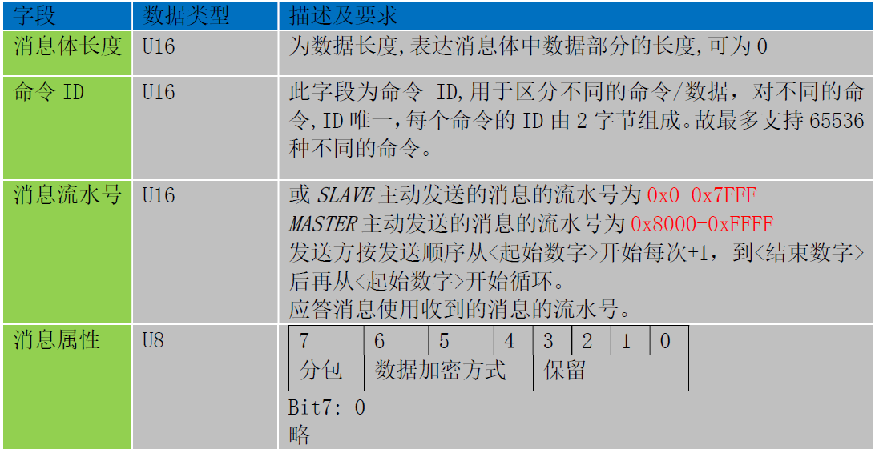
17 | 读参数 | 读取软件版本 | 0x544F4144 | 0x0001 | 0x8000 | 2 Bytes | 0x00 | 1 Byte | 2 Bytes | 1 Byte 预留 0x00
 |  | 设备应答 | 0x41485544 | 0x0008 | 0x8000 | 2 Bytes | 0x00 | 8 Bytes | 2 Bytes | 消息体 8 Bytes SWA.0.00
18 |  | 读取硬件版本 | 0x544F4144 | 0x0001 | 0x8001 | 2 Bytes | 0x00 | 1 Byte | 2 Bytes | 1 Byte 预留 0x00
 |  | 设备应答 | 0x41485544 | 0x0008 | 0x8001 | 2 Bytes | 0x00 | 8 Bytes | 2 Bytes | 消息体 8 Bytes HWA.0.00
19 |  | 读取主板条码 | 0x544F4144 | 0x0001 | 0x8002 | 2 Bytes | 0x00 | 1 Byte | 2 Bytes | 1 Byte 预留 0x00
 |  | 设备应答 | 0x41485544 | 0x0016 | 0x8002 | 2 Bytes | 0x00 | 22 Bytes | 2 Bytes | 消息体 22 Byte 主板码数据
20 |  | 读取件号（精准追溯码） | 0x544F4144 | 0x0001 | 0x8003 | 2 Bytes | 0x00 | 1 Byte | 2 Bytes | 1 Byte 预留 0x00
 |  | 设备应答 | 0x41485544 | 0x000C | 0x8003 | 2 Bytes | 0x00 | 12 Bytes | 2 Bytes | 消息体 12 Bytes 件号数据 （岚图件号规格说明书）
21 |  | 读取供应商代码 | 0x544F4144 | 0x0001 | 0x8004 | 2 Bytes | 0x00 | 1 Byte | 2 Bytes | 1 Byte 预留 0x00
 |  | 设备应答 | 0x41485544 | 0x0005 | 0x8004 | 2 Bytes | 0x00 | 5 Bytes | 2 Bytes | 消息体 5 Bytes 供应商代码数据
22 |  | 读取畸变矫正系数 (0x0041 畸变矫正参数查询) | 0x544F4144 | 0x0001 | 0x8005 | 2 Bytes | 0x00 | 1 Byte | 2 Bytes | 1 Byte 预留 0x00
 |  | 设备应答 | 0x41485544 | 0x0078(H37) 0x0478(H56C) | 0x8005 | 2 Bytes | 0x00 | 120 Bytes(H37) 1144 Bytes(H56C) | 2 Bytes | 消息体 120 Bytes：畸变数据长度120 Bytes （H37） 1144 Bytes:畸变数据长度1144 Bytes（H56C）
23 |  | 读下线配置 | 0x544F4144 | 0x0001 | 0x8006 | 2 Bytes | 0x00 | 1 Byte | 2 Bytes | 1 Byte 预留 0x00
 |  | 设备应答 | 0x41485544 | 0x0010 | 0x8006 | 2 Bytes | 0x00 | 16 Bytes | 2 Bytes | 消息体 16 Byte：下线配置数据
24 |  | 读取虚像高度 （0x0021查询当前电机位置） | 0x544F4144 | 0x0001 | 0x8007 | 2 Bytes | 0x00 | 1 Byte | 2 Bytes | 1 Byte 预留 0x00
 |  | 设备应答 | 0x41485544 | 0x0002 | 0x8007 | 2 Bytes | 0x00 | 2 Bytes | 2 Bytes | 消息体 2 Bytes：步骤值：最大 4096步。
25 |  | 读取虚像高度偏差值 | 0x544F4144 | 0x0001 | 0x8008 | 2 Bytes | 0x00 | 1 Byte | 1 Byte | 1 Byte 预留 0x00
 |  | 设备应答 | 0x41485544 | 0x0003 | 0x8008 | 2 Bytes | 0x00 | 3 Bytes | 2 Bytes | 消息体 1 Byte 0正方向；1反方向 2 Byte 偏差值,高字节在前
26 |  | 读取mcu boot版本 | 0x544F4144 | 0x0001 | 0x8009 | 2 Bytes | 0x00 | 1 Byte | 1 Byte | 1 Byte 预留 0x00
 |  | 设备应答 | 0x41485544 | 0x0008 | 0x8009 | 2 Bytes | 0x00 | 8 Bytes | 2 Bytes | 消息体 8 Bytes：mcu boot版本
27 |  | 读取mcu 内部版本 | 0x544F4144 | 0x0001 | 0x800A | 2 Bytes | 0x00 | 1 Byte | 1 Byte | 1 Byte 预留 0x00
 |  | 设备应答 | 0x41485544 | 0x000D | 0x800A | 2 Bytes | 0x00 | 13 Bytes | 2 Bytes | 消息体 13 Bytes：mcu内部版本
28 | 读状态 | 读取LED亮度 | 0x544F4144 | 0x0001 | 0x800B | 2 Bytes | 0x00 | 1 Byte | 2 Bytes | 1 Byte 预留 0x00
 |  | 设备应答 | 0x41485544 | 0x0002 | 0x800B | 2 Bytes | 0x00 | 2 Bytes | 2 Bytes | 消息体 2 Bytes：灯光 PWM 值
29 |  | 读（检查）限位开关状态 | 0x544F4144 | 0x0001 | 0x800C | 2 Bytes | 0x00 | 1 Byte | 2 Bytes | 1 Byte 预留 0x00
 |  | 设备应答 | 0x41485544 | 0x0001 | 0x800C | 2 Bytes | 0x00 | 1 Byte | 2 Bytes | 消息体 1 Byte：1触发，0未触发
30 |  | 读取LED灯板温度 | 0x544F4144 | 0x0001 | 0x800D | 2 Bytes | 0x00 | 1 Byte | 2 Bytes | 1 Byte 预留 0x00
 |  | 设备应答 | 0x41485544 | 0x0001 | 0x800D | 2 Bytes | 0x00 | 1 Byte | 2 Bytes | 消息体 1 Byte：温度数据。偏移-40度
31 |  | 读TFT温度 | 0x544F4144 | 0x0001 | 0x800E | 2 Bytes | 0x00 | 1 Byte | 2 Bytes | 1 Byte 预留 0x00
 |  | 设备应答 | 0x41485544 | 0x0001 | 0x800E | 2 Bytes | 0x00 | 1 Byte | 2 Bytes | 消息体 1 Byte：温度数据。偏移-40度
32 |  | 读取光感值 | 0x544F4144 | 0x0001 | 0x800F | 2 Bytes | 0x00 | 1 Byte | 2 Bytes | 1 Byte 预留 0x00 | 无光感，此条固定回0 有光感，高位在前
 |  | 设备应答 | 0x41485544 | 0x0009 | 0x800F | 2 Bytes | 0x00 | 9 Bytes | 2 Bytes | 消息体 9 Bytes：0xaabbcc — 光感1数值 0xddeeff — 光感2数值 0xttyyzz — 光感3数值
33 |  | 读传感器故障 | 0x544F4144 | 0x0001 | 0x8010 | 2 Bytes | 0x00 | 1 Byte | 2 Bytes | 1 Byte 预留 0x00
 |  | 设备应答 | 0x41485544 | 0x0004 | 0x8010 | 2 Bytes | 0x00 | 4 Bytes | 2 Bytes | 4 Bytes：每个bit一个故障（共32bit，未用上则预留） 0是正常，1是故障 Byte0-Bit 0: 过热保护 Byte0-Bit 1: LED故障 Byte0-Bit 2: 电机故障 Byte0-Bit 3: 电池过压故障 Byte0-Bit 4: 电池欠压故障 Byte0-bit 5: TFT屏故障脚故障(友达屏支持) Byte0-bit 6: 阳光倒灌报警(仅H53B支持) Byte0-bit 7: 阳光传感器未连接 Byte1-bit 0: LED灯板未连接 Byte1-bit 1: TFT未连接
34 | 写 | 写入硬件版本 | 0x544F4144 | 0x0008 | 0x8011 | 2 Bytes | 0x00 | 8 Bytes | 2 Bytes | 8 Bytes HWA.0.00
 |  | 设备应答 | 0x41485544 | 0x0001 | 0x8011 | 2 Bytes | 0x00 | 1 Byte | 2 Bytes | 消息体 1 Byte反馈结果 0 - SUCCES 1 - FAIL
35 |  | 写入主板条码 | 0x544F4144 | 0x0016 | 0x8012 | 2 Bytes | 0x00 | 22 Bytes | 2 Bytes | 22 Bytes 主板码数据
 |  | 设备应答 | 0x41485544 | 0x0001 | 0x8012 | 2 Bytes | 0x00 | 1 Byte | 2 Bytes | 消息体 1 Byte反馈结果 0 - SUCCES 1 - FAIL
36 |  | 写入件号（精准追溯码） | 0x544F4144 | 0x000C | 0x8013 | 2 Bytes | 0x00 | 12 Bytes | 2 Bytes | 12 Bytes 件号数据
 |  | 设备应答 | 0x41485544 | 0x0001 | 0x8013 | 2 Bytes | 0x00 | 1 Byte | 2 Bytes | 消息体 1 Byte反馈结果 0 - SUCCES, 1 - FAIL
37 |  | 写入供应商代码 | 0x544F4144 | 0x0005 | 0x8014 | 2 Bytes | 0x00 | 5 Bytes | 2 Bytes | 5 Bytes 供应商代码
 |  | 设备应答 | 0x41485544 | 0x0001 | 0x8014 | 2Bytes | 0x00 | 1 Byte | 2 Bytes | 消息体 1 Byte反馈结果 0 - SUCCES, 1 - FAIL
38 |  | 写入虚像高度偏差值 | 0x544F4144 | 0x0002 | 0x8015 | 2 Bytes | 0x00 | 2 Bytes | 2 Bytes | 2 Bytes 预留
 |  | 设备应答 | 0x41485544 | 0x0001 | 0x8015 | 2 Bytes | 0x00 | 1 Byte | 2 Bytes | 1 Byte反馈结果 0 - SUCCES, 1 - FAIL
39 |  | 写入畸变矫正系数 (0x0487 畸变矫正参数下发) | 0x544F4144 | 0x0078（H37） 0x0478（H56C） | 0x8016 | 2 Bytes | 0x00 | 120 Bytes（H37） 1144 Bytes（H56C） | 2 Bytes | 120 Bytes：畸变数据长度120 Bytes（H37） 1144 Bytes：畸变数据长度1144 Bytes（H56C）
 |  | 设备应答 | 0x41485544 | 0x0001 | 0x8016 | 2 Bytes | 0x00 | 1 Byte | 2 Bytes | 消息体 1 Byte反馈结果 0 - SUCCES, 1 - FAIL
40 |  | 写下线配置 | 0x544F4144 | 0x0010 | 0x8017 | 2 Bytes | 0x00 | 16 Bytes | 2 Bytes | 16 Bytes 下线配置数据
 |  | 设备应答 | 0x41485544 | 0x0001 | 0x8017 | 2 Bytes | 0x00 | 1 Byte | 2 Bytes | 消息体 1 Byte反馈结果 0 - SUCCES, 1 - FAIL
41 | 控制 | 虚像高度等级控制 (0x0486 用户电机档位命令) | 0x544F4144 | 0x0001 | 0x8018 | 2 Bytes | 0x00 | 1 Byte | 2 Bytes | 1 Byte：高度档位
 |  | 设备应答 | 0x41485544 | 0x0001 | 0x8018 | 2 Bytes | 0x00 | 1 Byte | 2 Bytes | 消息体 1 Byte反馈结果 0 - SUCCES, 1 - FAIL
42 |  | 清除畸变矫正系数 (0x0042 畸变矫正参数清除) | 0x544F4144 | 0x0001 | 0x8019 | 2 Bytes | 0x00 | 1 Byte | 2 Bytes | 1 Byte 预留 0x00
 |  | 设备应答 | 0x41485544 | 0x0001 | 0x8019 | 2 Bytes | 0x00 | 1 Byte | 2 Bytes | 1 Byte反馈结果 0 - SUCCES, 1 - FAIL
43 |  | 调节LED亮度(等级调节) （0x0034 灯光亮度手动调节命令（PWM）） | 0x544F4144 | 0x0001 | 0x801A | 2 Bytes | 0x00 | 1 Byte | 2 Bytes | 1 Byte：LED档位
 |  | 设备应答 | 0x41485544 | 0x0001 | 0x801A | 2 Bytes | 0x00 | 1 Byte | 2 Bytes | 1 Byte反馈结果 0 - SUCCES, 1 - FAIL
44 |  | 调节LED亮度（PWM调节） | 0x544F4144 | 0x0002 | 0x801B | 2 Bytes | 0x00 | 2 Bytes | 2 Bytes | 消息体 2 Byte： Ex:0x0000 Ex:0x0001 Ex:0x03E8 ; 灯光最亮(H37最大是1000，H56C最大是4096) 下发0xAA55代表测试LED的背光芯片，PWM为0，EN打开
 |  | 设备应答 | 0x41485544 | 0x0001 | 0x801B | 2 Bytes | 0x00 | 1 Byte | 2 Bytes | 1 Byte反馈结果 0 - SUCCES, 1 - FAIL
45 |  | 电机运动控制 （0x0020 电机转动手动调节命令） | 0x544F4144 | 0x0003 | 0x801C | 2 Bytes | 0x00 | 3 Bytes | 2 Bytes | 1 Bytes:电机运动方向，0正1负 2 Bytes:电机运动步数
 |  | 设备应答 | 0x41485544 | 0x0001 | 0x801C | 2 Bytes | 0x00 | 1 Byte | 2 Bytes | 1 Byte反馈结果 0 - SUCCES, 1 - FAIL
46 |  | 凹面镜归零控制 | 0x544F4144 | 0x0001 | 0x801D | 2 Bytes | 0x00 | 1 Bytes | 2 Bytes | 1 Bytes:00
 |  | 设备应答 | 0x41485544 | 0x0001 | 0x801D | 2 Bytes | 0x00 | 1 Byte | 2 Bytes | 1 Byte反馈结果 0 - SUCCES, 1 - FAIL
51 | 车机直接到hud | dtc读取 | 0x544F4144 | 0x0002 | 0x0019 | 2 Bytes | 0x00 | 2 Bytes | 2 Bytes | 2 Bytes 设备id | 车机直接到hud的命令，需要处理流水号 （此指令作废）
 |  | 设备应答 | 0x41485544 | 0x0004 | 0x0019 | 2 Bytes | 0x00 | 4 Bytes | 2 Bytes | 4 Bytes：每个bit一个故障（共32bit，未用上则预留） Bit 0: LED(背光)故障 Bit 1: 过热保护 Bit 2: PGU故障（无此故障，填充0） Bit 3: 电机故障 | 车机直接到hud的命令，需要处理流水号 （此指令作废）
52 |  | 读取零部件号 | 0x544F4144 | 0x0001 | 0x801E | 2 Bytes | 0x00 | 1 Bytes | 2 Bytes | 1 Bytes 预留
 |  | 设备应答 | 0x41485544 | 0x000D | 0x801E | 2 Bytes | 0x00 | 13 Bytes | 2 Bytes | 13 Bytes：零部件号
53 |  | 写入零部件号 | 0x544F4144 | 0x000D | 0x801F | 2 Bytes | 0x00 | 13 Bytes | 2 Bytes | 13 Bytes 零部件号
 |  | 设备应答 | 0x41485544 | 0x0001 | 0x801F | 2 Bytes | 0x00 | 1 Bytes | 2 Bytes | 消息体 1 Byte反馈结果 0 - SUCCES 1 - FAIL
54 |  | 读取软件零部件号 | 0x544F4144 | 0x0001 | 0x8020 | 2 Bytes | 0x00 | 1 Bytes | 2 Bytes | 1 Byte 预留
 |  | 设备应答 | 0x41485544 | 0x000D | 0x8020 | 2 Bytes | 0x00 | 13 Bytes | 2 Bytes | 13 Bytes：软件零部件号
55 |  | 写入软件零部件号 | 0x544F4144 | 0x000D | 0x8021 | 2 Bytes | 0x00 | 13 Bytes | 2 Bytes | 13 Bytes 软件零部件号
 |  | 设备应答 | 0x41485544 | 0x0001 | 0x8021 | 2 Bytes | 0x00 | 1 Bytes | 2 Bytes | 消息体 1 Byte反馈结果 0 - SUCCES 1 - FAIL
56 |  | 读取硬件零部件号 | 0x544F4144 | 0x0001 | 0x8022 | 2 Bytes | 0x00 | 1 Bytes | 2 Bytes | 1 Byte 预留
 |  | 设备应答 | 0x41485544 | 0x000D | 0x8022 | 2 Bytes | 0x00 | 13 Bytes | 2 Bytes | 13 Bytes 硬件零部件号
57 |  | 写入硬件零部件号 | 0x544F4144 | 0x000D | 0x8023 | 2 Bytes | 0x00 | 13 Bytes | 2 Bytes | 13 Bytes 硬件零部件号
 |  | 设备应答 | 0x41485544 | 0x0001 | 0x8023 | 2 Bytes | 0x00 | 1 Bytes | 2 Bytes | 消息体 1 Byte反馈结果 0 - SUCCES 1 - FAIL
58 | 调试指令 | 畸变芯片寄存器写读 | 0x544F4144 | 0x0005 | 0x8024 | 2 Bytes | 0x00 | 5Byte | 2 Bytes | Byte0：消息类型 1 - 读 2 - 写 3 - 初始化畸变芯片 其他 - 异常结果不处理 当Byte0 = 1时 Byte1~Byte2：寄存器地址(高字节在前) Byte3~Byte4：预留 当Byte0 = 2时 Byte1~Byte2：寄存器地址(高字节在前) Byte3~Byte4：寄存器写入值(高字节在前) 当Byte0 = 3时 Byte1~Byte4：预留
 |  | 设备应答 | 0x41485544 | 0x0005 | 0x8024 | 2 Bytes | 0x00 | 5Byte | 2 Bytes | Byte0：消息类型 1 - 读 2 - 写 3 - 初始化畸变芯片 其他 - 异常结果不处理 当Byte0 = 1时 Byte1~Byte2：寄存器地址(高字节在前) Byte3~Byte4：寄存器读出来的值(高字节在前) 当Byte0 = 2时 Byte1~Byte2：寄存器地址(高字节在前) Byte3：反馈结果 0 - SUCCES 1 - FAIL Byte4：预留 当Byte0 = 3时 Byte1：反馈结果 0 - SUCCES 1 - FAIL Byte2~Byte4：预留

岚图HUD-鸿蒙(通用接口协议)
 | 主要封装<岚图HUD-8295交互协议>
底层IIC交互 | 鸿蒙通用I2C读写接口
 | 读 | 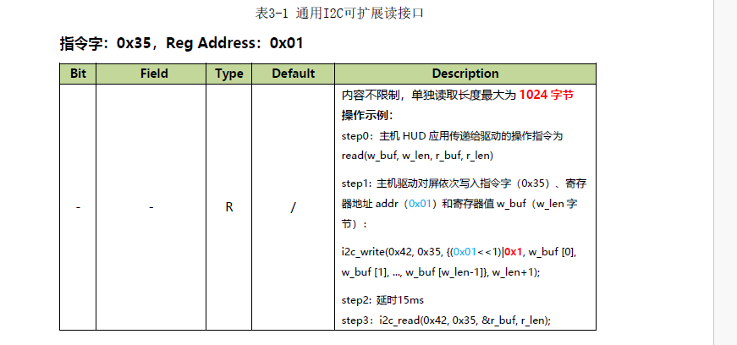 |  |  |  |  |  |  |  |  |  | 实际最大长度已经改为1200字节 | 从机地址：0x42

 | 写 | 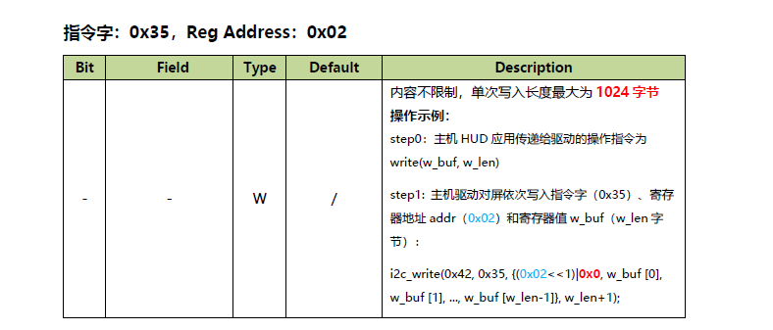 |  |  |  |  |  |  |  |  |  | 实际最大长度已经改为1200字节

 | 举例(心跳报文0x0009)
 | HUD-安卓IIC通讯格式 | ARHUD心跳(主机写) | 帧头标识位 | 消息体长度 | 命令ID | 消息流水号 | 消息属性 | 消息体 | 校验码
 |  |  | 0x544F4144 | 0x0001 | 0x0009 | 2 Bytes | 0x00 | 1 Byte | 2 Bytes
 |  | 设备应答(主机读) | 帧头标识位 | 消息体长度 | 命令ID | 消息流水号 | 消息属性 | 消息体 | 校验码
 |  |  | 0x41485544 | 0x001E | 0x0009 | 2 Bytes | 0x00 | 30 Bytes | 2 Bytes
 | HUD-鸿蒙IIC通用协议格式 | ARHUD心跳(主机写) | 指令字 | 寄存器地址 | 帧头标识位 | 消息体长度 | 命令ID | 消息流水号 | 消息属性 | 消息体 | 校验码 |  | 蓝色代表从机HUD填入的数据
 |  |  | 0x35 | (0x02 << 1) | 0 | 0x544F4144 | 0x0001 | 0x0009 | 2 Bytes | 0x00 | 1 Byte | 2 Bytes |  | 紫色代表主机SOC填入的数据
 |  | 设备应答(主机读-step1) | 指令字 | 寄存器地址 | 读命令ID
 |  |  | 0x35 | (0x01 << 1) | 1 | 0x0009
 |  | Delay_ms(15)
 |  | 设备应答(主机读-step2) | 指令字 | 帧头标识位 | 消息体长度 | 命令ID | 消息流水号 | 消息属性 | 消息体 | 校验码
 |  |  | 0x35 | 0x41485544 | 0x001E | 0x0009 | 2 Bytes | 0x00 | 30 Bytes | 2 Bytes
应用层读写 | 应用层读写接口
 | 应用层接口 | 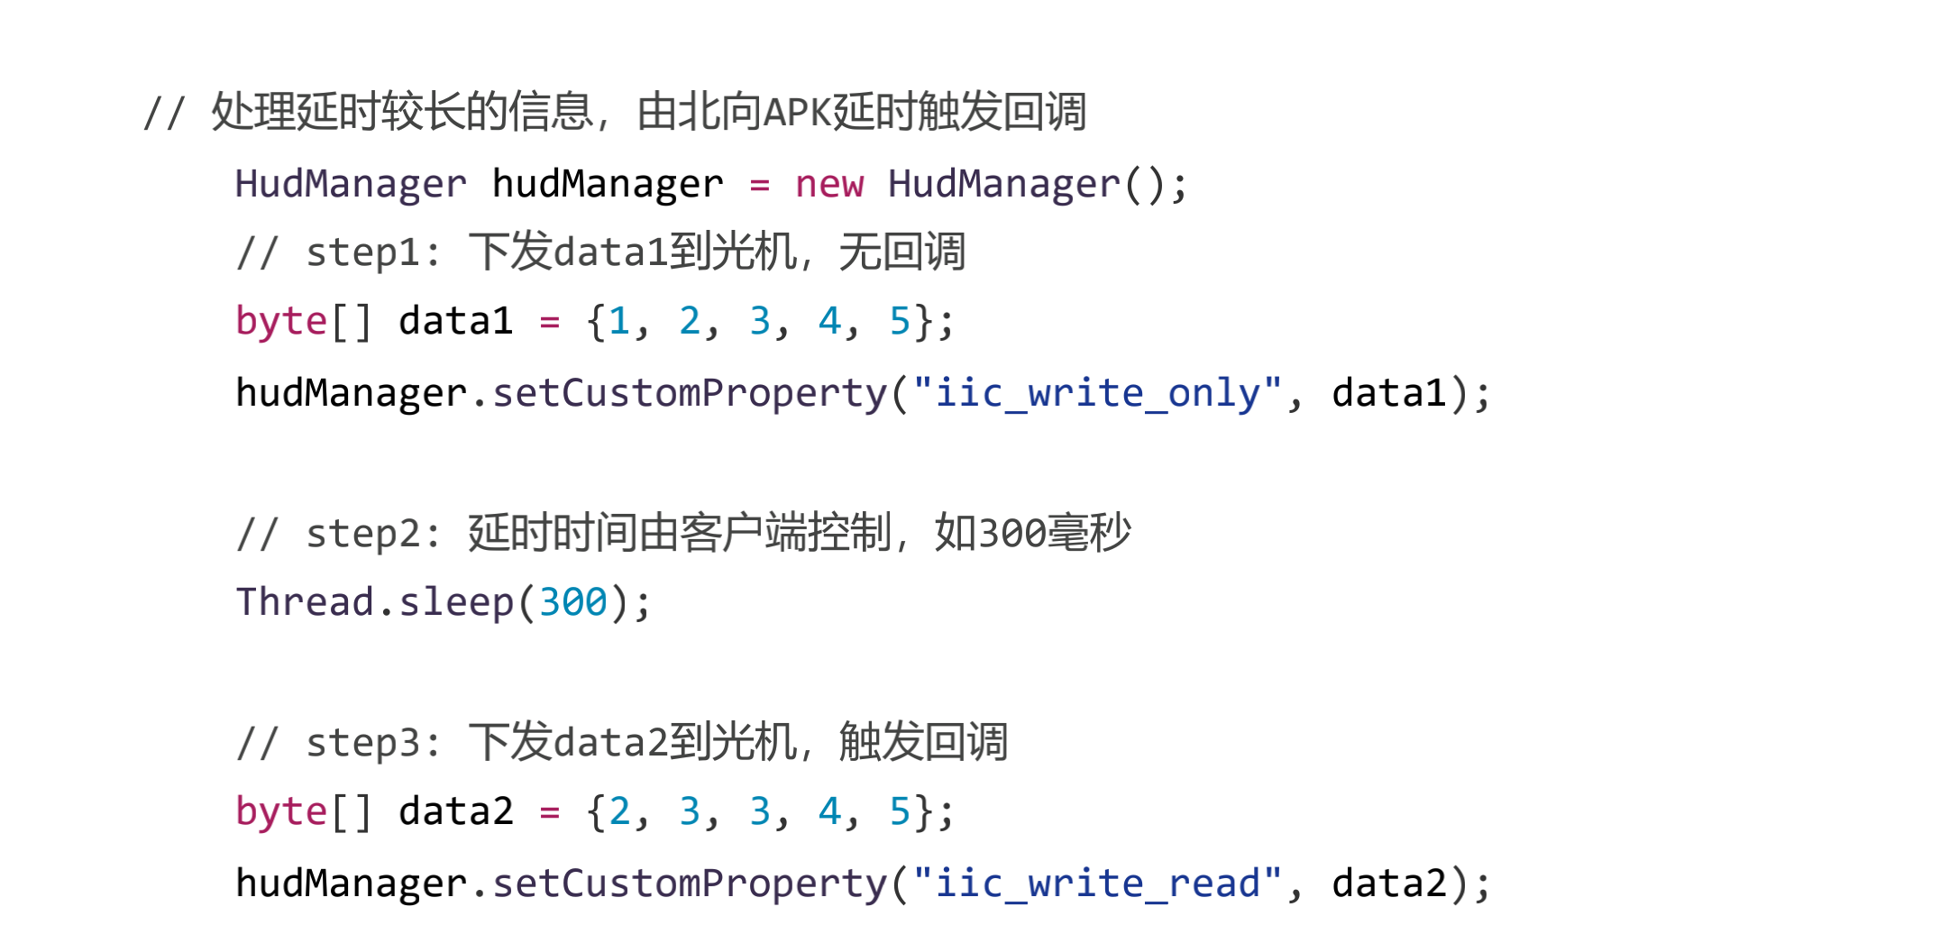

 |  | ARHUD心跳(下发data1到光机) | data1填充
 |  |  | 帧头标识位 | 消息体长度 | 命令ID | 消息流水号 | 消息属性 | 消息体 | 校验码
 |  |  | 0x544F4144 | 0x0001 | 0x0009 | 2 Bytes | 0x00 | 1 Byte | 2 Bytes
 |  | 间隔时间 | 300ms
 |  | 设备应答(下发data2到光机) | data2填充
 |  |  | 命令ID
 |  |  | 0x0009
 |  | 设备应答(触发的回调用) | 帧头标识位 | 消息体长度 | 命令ID | 消息流水号 | 消息属性 | 消息体 | 校验码
 |  |  | 0x41485544 | 0x001E | 0x0009 | 2 Bytes | 0x00 | 30 Bytes | 2 Bytes

